АП+Прайс
 |  | АДРЕСНАЯ ПРОГРАММА И ПРАЙС

 |  | ЭЛЕКТРОСТАЛЬ
 |  | ИНТЕРАКТИВНАЯ КАРТА | https://www.google.com/maps/d/edit?mid=1tg3rQeD3c4j_cVsUl5wGEZzpSj_KFGZ8&usp=sharing

РАЙОН
 | Количество стендов | Микрорайон | Кол-во стендов | Стоимость А5 220 руб стенд | Стоимость А4 330 руб стенд | Стоимость А3 600 руб стенд | Дата начала РК (период 1мес) | Рекламный носитель
ЭЛЕКТРОСТАЛЬ | 362 | Электросталь Восток | 109 | 23,980.00 | 35,970.00 | 65,400.00 | с 8 числа | Закрытый стенд в лифте
Электросталь Восток | 109 | Электросталь Север | 95 | 20,900.00 | 31,350.00 | 57,000.00 | с 8 числа | Закрытый стенд в лифте
Восточная 1 | 4 | Электросталь Центр | 69 | 15,180.00 | 22,770.00 | 41,400.00 | с 8 числа | Закрытый стенд в лифте
Восточная 2 | 4 | Электросталь Юго-Запад | 89 | 19,580.00 | 29,370.00 | 53,400.00 | с 8 числа | Закрытый стенд в лифте
Восточная 3 | 1 | Итог | 362 | 79,640.00 | 119,460.00 | 217,200.00
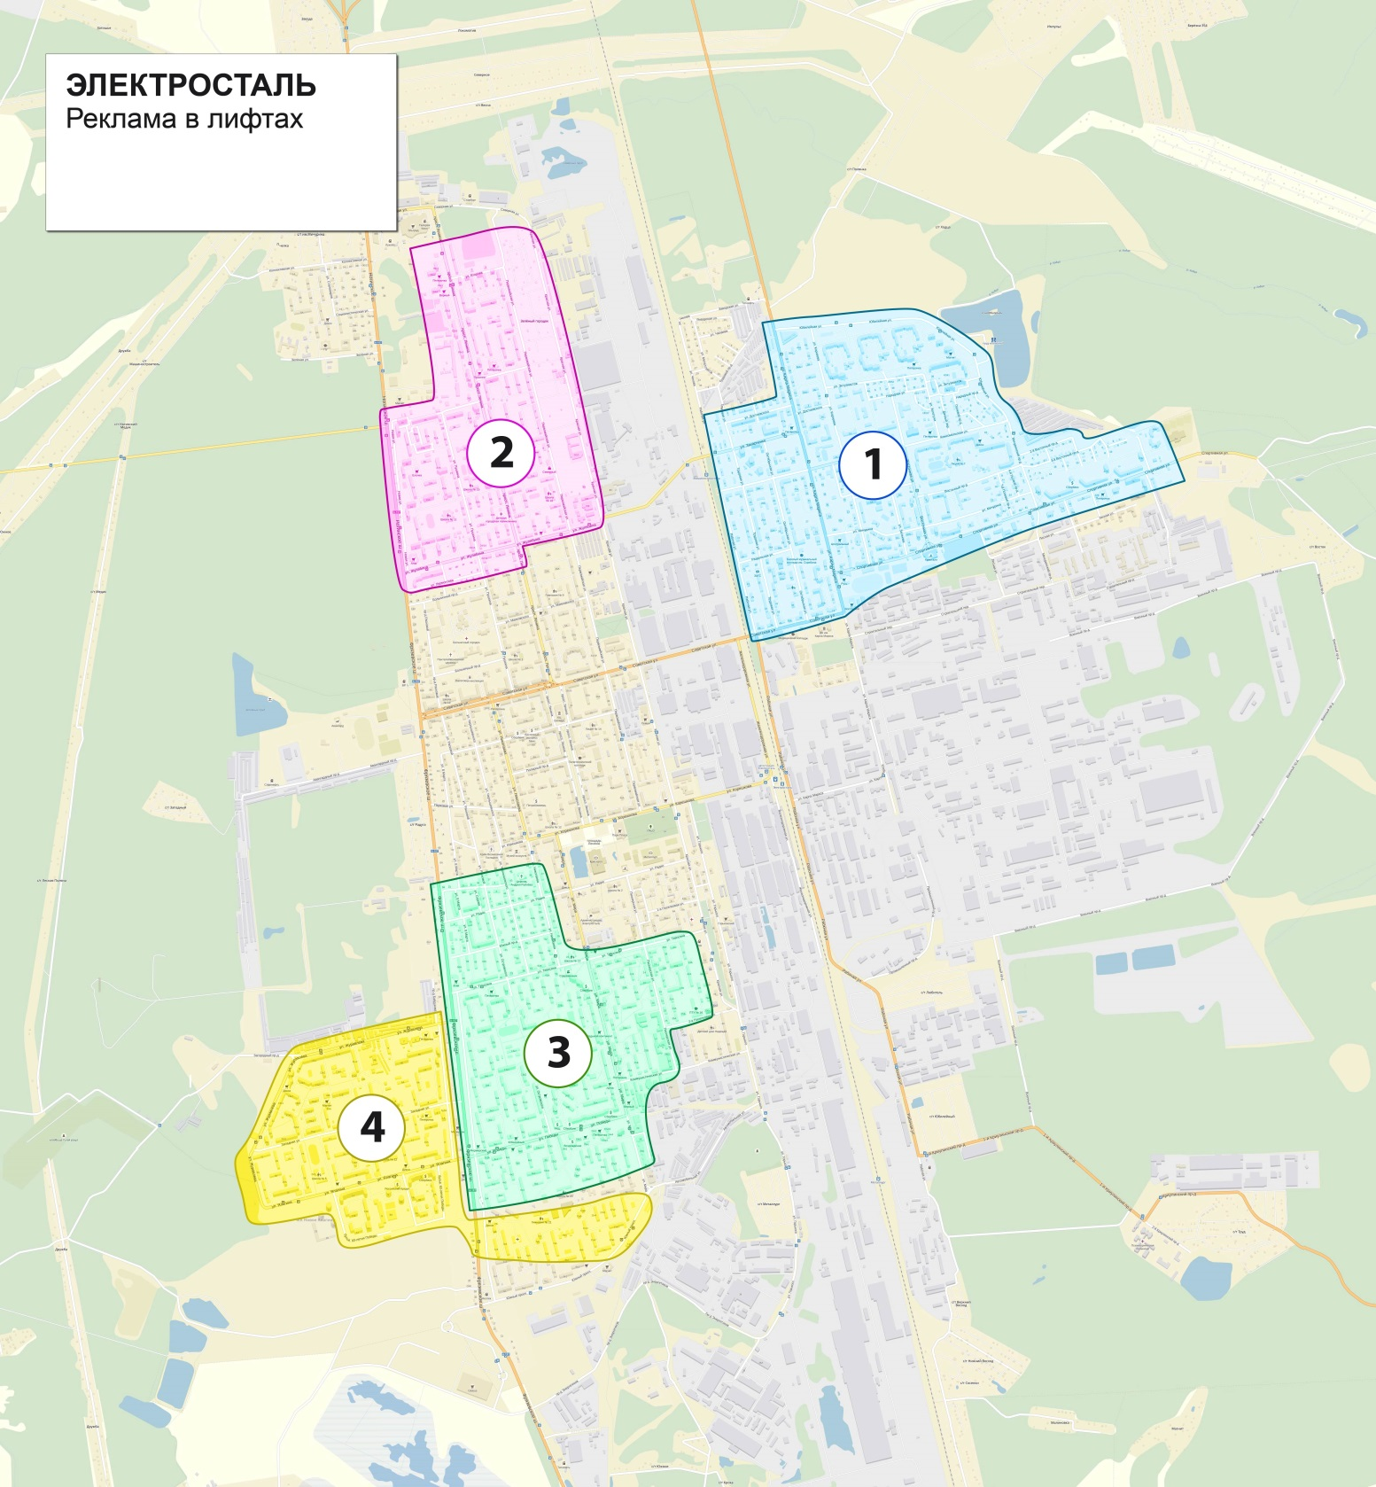
Восточная 4 | 1
Золотухи 8 | 4
Золотухи 8 к1 | 4
Карла Маркса 15А | 5
Карла Маркса 17А | 2
Карла Маркса 46А | 2
Корнеева 2А | 2
Корнеева 6А | 3
Спортивная 27 | 2
Спортивная 29 | 5
Спортивная 43 | 1
Спортивная 43А | 2
Спортивная 45 | 5
Спортивная 45А | 2
Спортивная 47 | 6
Спортивная 47А | 2
Юбилейная 1 | 7
Юбилейная 13 | 10
Юбилейная 15 | 2
Юбилейная 3 | 7
Юбилейная 5 | 7
Юбилейная 7 | 2
Юбилейная 9 | 2
Восточная 4А | 3
Восточная 6 | 5
Комсомольская 2 | 2
Юбилейная 3А | 5
Электросталь Север | 95
Второва 10 | 1
Второва 2 | 1
Второва 6 | 1
Второва 8 | 2
Жулябина 18 | 4
Жулябина 22 | 4
Ногинское шоссе 10 | 2
Ногинское шоссе 18 | 5
Ногинское шоссе 18А | 3
Ногинское шоссе 20 | 4
Ногинское шоссе 20А | 3
Ногинское шоссе 4 | 4
Пр. Ленина 1 | 6
Пр. Ленина 1А | 6
Пр. Ленина 3 к2 | 6
Первомайская 010 | 2
Первомайская 012 | 3
Первомайская 06 | 6
Первомайская 06Б | 6
Первомайская 08 | 6
Пр. Ленина 02 | 6
Пр. Ленина 02 к2 | 3
Пр. Ленина 02 к3 | 6
Пр. Ленина 07 | 5
Электросталь Центр | 69
Мира 18 | 4
Мира 20 | 4
Мира 22 | 3
Мира 24Б | 5
Мира 30 | 2
Победы 13 к2 | 1
Победы 13 к4 | 4
Победы 13 к5 | 4
Победы 15 к1 | 2
Победы 15 к2 | 1
Победы 15 к3 | 1
Победы 2 к1 | 1
Победы 24 к2 | 2
Победы 6 к3 | 1
Победы 8 к1 | 1
Радио 17 | 3
Тевосяна 10 | 4
Тевосяна 10А | 5
Тевосяна 10Б | 3
Тевосяна 12А | 5
Тевосяна 12Б | 1
Тевосяна 14 | 3
Тевосяна 14А | 4
Тевосяна 16Б | 5
Электросталь Юго-Запад | 89
Бульвар Победы 4 | 4
Бульвар Победы 4А | 4
Журавлева 13 к1 | 2
Журавлева 13 к2 | 1
Журавлева 13 к3 | 3
Журавлева 19 к1 | 4
Журавлева 23 | 2
Западная 10А | 6
Западная 12Б | 4
Западная 14 | 3
Западная 18 | 4
Западная 18А | 1
Западная 18Б | 1
Западная 20 к2 | 2
Западная 20 к3 | 2
Западная 22 к1 | 5
Западная 22 к2 | 3
Западная 22 к3 | 2
Западная 24 | 2
Западная 4Б | 6
пр.Южный 7 к6 | 1
пр.Южный 7 к7 | 1
пр.Южный 9 к4 | 2
Ялагина 10 | 6
Ялагина 10А | 2
Ялагина 18 | 6
Ялагина 18А | 1
Ялагина 24 | 4
Ялагина 5А | 2
Ялагина 8 | 3
Общий итог | 362

